CollectiveAccess
Image | Object | Description | Date
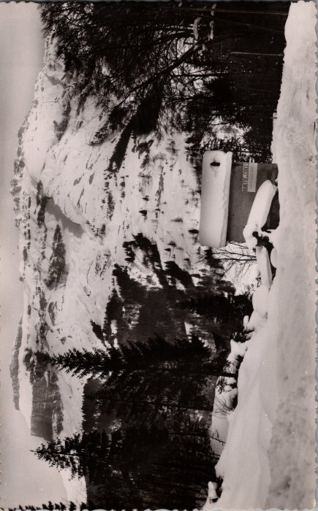 | Photo de la buvette des Gorges (2-1764) | Photo de la buvette des Gorges

